1. Serial
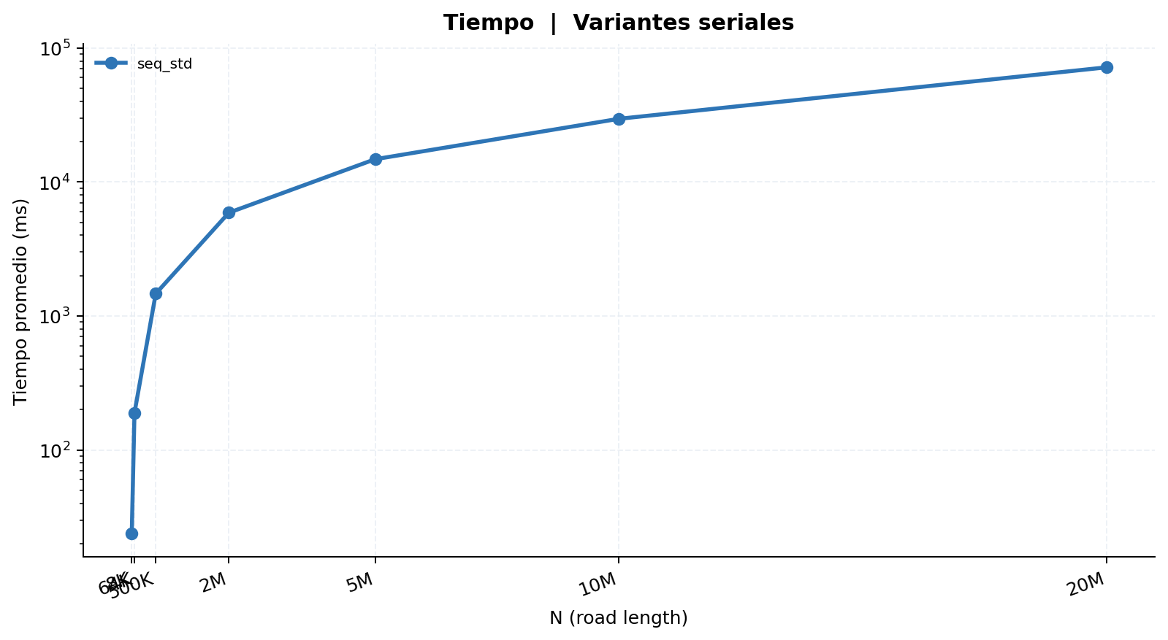
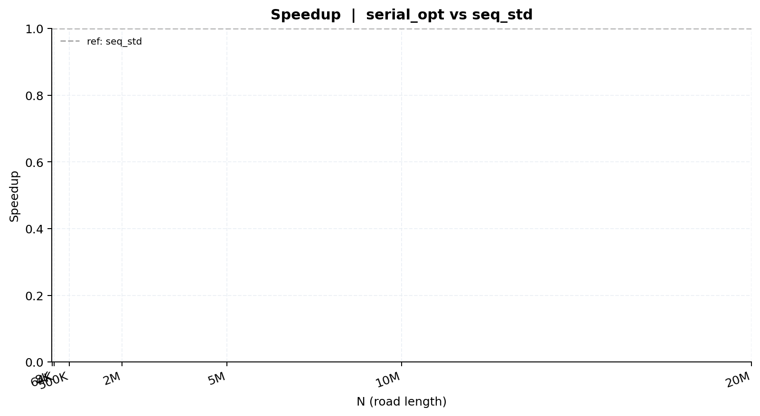
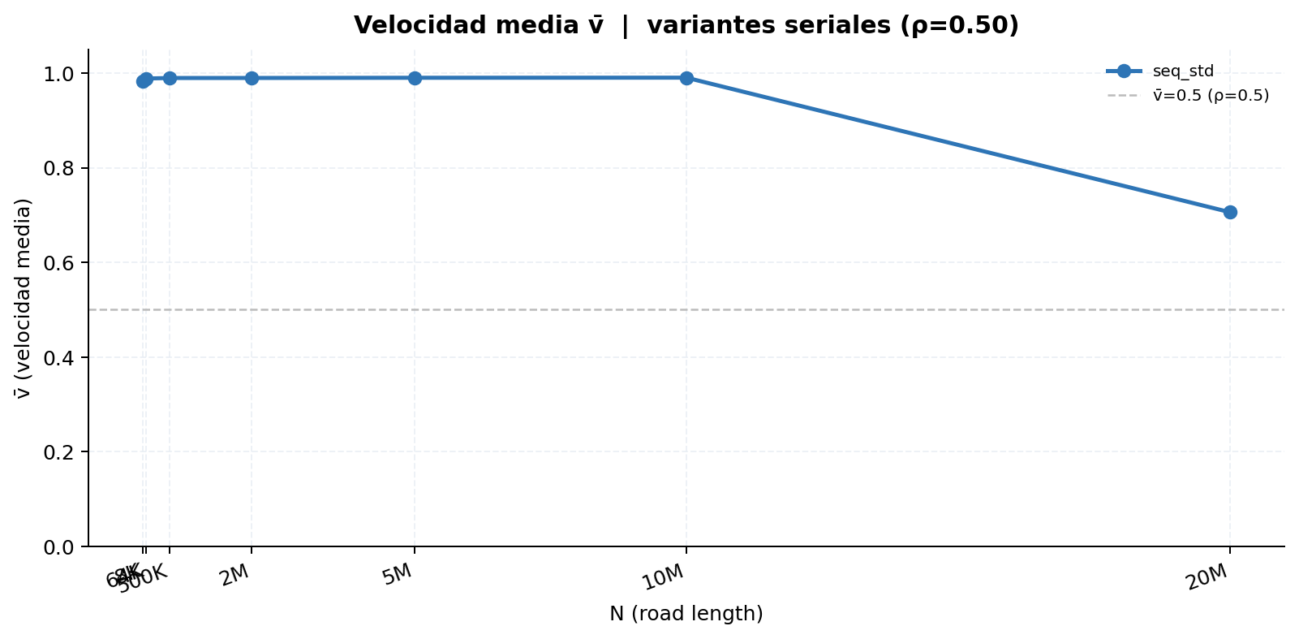
Serial | seq_std vs seq_opt
Tabla 1 — Mediciones individuales (ms) y velocidad media (v̄)
Secuencial estándar
Rep | N=8K | N=64K | N=500K | N=2M | N=5M | N=10M | N=20M
1 | 23.843 | 189.473 | 1,467.183 | 5,898.853 | 14,769.370 | 29,595.217 | 69,391.361
2 | 23.908 | 189.508 | 1,462.836 | 5,900.844 | 14,781.014 | 29,622.950 | 69,308.865
3 | 23.869 | 189.343 | 1,467.137 | 5,894.656 | 14,789.987 | 29,588.806 | 69,326.222
4 | 23.621 | 188.610 | 1,469.392 | 5,909.635 | 14,772.112 | 29,594.913 | 69,355.207
5 | 23.981 | 189.967 | 1,468.515 | 5,911.793 | 14,796.639 | 29,632.180 | 69,333.327
6 | 23.250 | 188.597 | 1,467.143 | 5,894.014 | 14,781.607 | 29,615.555 | 69,320.633
7 | 23.902 | 189.680 | 1,463.583 | 5,892.064 | 14,788.313 | 29,584.096 | 69,336.847
8 | 23.774 | 189.183 | 1,463.927 | 5,891.131 | 14,803.116 | 29,615.908 | 69,319.894
9 | 23.869 | 189.619 | 1,471.247 | 5,900.426 | 14,795.011 | 29,625.131 | 69,311.740
10 | 23.794 | 189.924 | 1,466.482 | 5,903.389 | 14,801.609 | 29,614.191 | 69,345.855
11 | — | — | — | — | — | — | —
12 | — | — | — | — | — | — | —
13 | — | — | — | — | — | — | —
14 | — | — | — | — | — | — | —
15 | — | — | — | — | — | — | —
16 | — | — | — | — | — | — | —
17 | — | — | — | — | — | — | —
18 | — | — | — | — | — | — | —
19 | — | — | — | — | — | — | —
20 | — | — | — | — | — | — | —
21 | — | — | — | — | — | — | —
22 | — | — | — | — | — | — | —
23 | — | — | — | — | — | — | —
24 | — | — | — | — | — | — | —
25 | — | — | — | — | — | — | —
26 | — | — | — | — | — | — | —
27 | — | — | — | — | — | — | —
28 | — | — | — | — | — | — | —
29 | — | — | — | — | — | — | —
30 | — | — | — | — | — | — | —
31 | — | — | — | — | — | — | —
32 | — | — | — | — | — | — | —
33 | — | — | — | — | — | — | —
34 | — | — | — | — | — | — | —
35 | — | — | — | — | — | — | —
36 | — | — | — | — | — | — | —
37 | — | — | — | — | — | — | —
38 | — | — | — | — | — | — | —
39 | — | — | — | — | — | — | —
40 | — | — | — | — | — | — | —
41 | — | — | — | — | — | — | —
42 | — | — | — | — | — | — | —
43 | — | — | — | — | — | — | —
44 | — | — | — | — | — | — | —
45 | — | — | — | — | — | — | —
46 | — | — | — | — | — | — | —
47 | — | — | — | — | — | — | —
48 | — | — | — | — | — | — | —
49 | — | — | — | — | — | — | —
50 | — | — | — | — | — | — | —
51 | — | — | — | — | — | — | —
52 | — | — | — | — | — | — | —
53 | — | — | — | — | — | — | —
54 | — | — | — | — | — | — | —
55 | — | — | — | — | — | — | —
56 | — | — | — | — | — | — | —
57 | — | — | — | — | — | — | —
58 | — | — | — | — | — | — | —
59 | — | — | — | — | — | — | —
60 | — | — | — | — | — | — | —
61 | — | — | — | — | — | — | —
62 | — | — | — | — | — | — | —
63 | — | — | — | — | — | — | —
64 | — | — | — | — | — | — | —
65 | — | — | — | — | — | — | —
66 | — | — | — | — | — | — | —
67 | — | — | — | — | — | — | —
68 | — | — | — | — | — | — | —
69 | — | — | — | — | — | — | —
70 | — | — | — | — | — | — | —
71 | — | — | — | — | — | — | —
72 | — | — | — | — | — | — | —
73 | — | — | — | — | — | — | —
74 | — | — | — | — | — | — | —
75 | — | — | — | — | — | — | —
76 | — | — | — | — | — | — | —
77 | — | — | — | — | — | — | —
78 | — | — | — | — | — | — | —
79 | — | — | — | — | — | — | —
80 | — | — | — | — | — | — | —
81 | — | — | — | — | — | — | —
82 | — | — | — | — | — | — | —
83 | — | — | — | — | — | — | —
84 | — | — | — | — | — | — | —
85 | — | — | — | — | — | — | —
86 | — | — | — | — | — | — | —
87 | — | — | — | — | — | — | —
88 | — | — | — | — | — | — | —
89 | — | — | — | — | — | — | —
90 | — | — | — | — | — | — | —
91 | — | — | — | — | — | — | —
92 | — | — | — | — | — | — | —
93 | — | — | — | — | — | — | —
94 | — | — | — | — | — | — | —
95 | — | — | — | — | — | — | —
96 | — | — | — | — | — | — | —
97 | — | — | — | — | — | — | —
98 | — | — | — | — | — | — | —
99 | — | — | — | — | — | — | —
100 | — | — | — | — | — | — | —
Promedio | 23.781 | 189.390 | 1,466.745 | 5,899.681 | 14,787.878 | 29,608.895 | 71,709.327
Desv. Est. | 0.199 | 0.454 | 2.534 | 6.713 | 11.093 | 15.894 | 8,761.888
CV (%) | 0.84 | 0.24 | 0.17 | 0.11 | 0.08 | 0.05 | 12.22
v̄ media | 0.983387 | 0.988389 | 0.989467 | 0.989541 | 0.989945 | 0.990166 | 0.705940

Tabla 2 — Promedio y Speedup (ref: seq_std)
Implementación | N=8K Avg (ms) | N=8K Speedup | N=64K Avg (ms) | N=64K Speedup | N=500K Avg (ms) | N=500K Speedup | N=2M Avg (ms) | N=2M Speedup | N=5M Avg (ms) | N=5M Speedup | N=10M Avg (ms) | N=10M Speedup | N=20M Avg (ms) | N=20M Speedup | SpUp Prom.
Secuencial estándar | 23.781 | 1.0000 | 189.390 | 1.0000 | 1,466.745 | 1.0000 | 5,899.681 | 1.0000 | 14,787.878 | 1.0000 | 29,608.895 | 1.0000 | 71,709.327 | 1.0000 | 1.0000

2. OpenMP
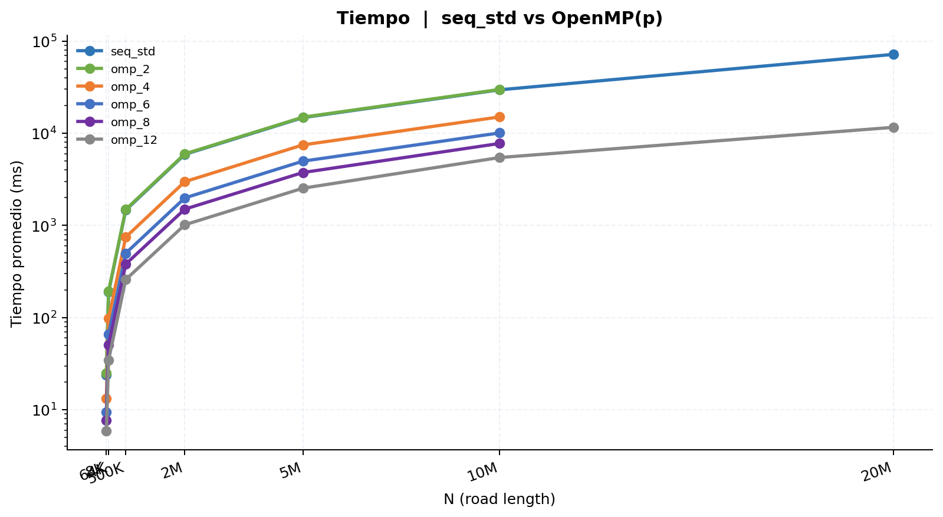
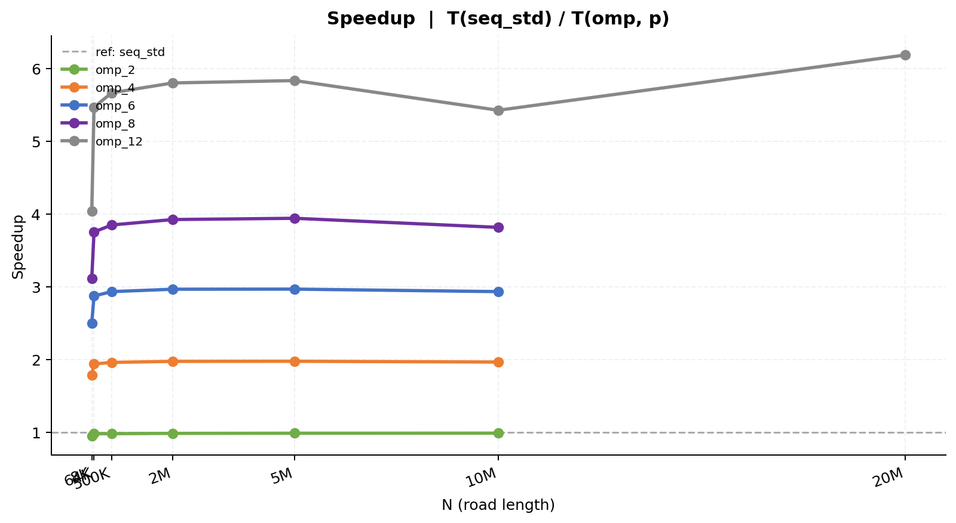
OpenMP | seq_std vs omp(p) | ref = seq_std
Tabla 1 — Mediciones individuales (ms) y velocidad media (v̄)
Secuencial estándar
Rep | N=8K | N=64K | N=500K | N=2M | N=5M | N=10M | N=20M
1 | 23.843 | 189.473 | 1,467.183 | 5,898.853 | 14,769.370 | 29,595.217 | 69,391.361
2 | 23.908 | 189.508 | 1,462.836 | 5,900.844 | 14,781.014 | 29,622.950 | 69,308.865
3 | 23.869 | 189.343 | 1,467.137 | 5,894.656 | 14,789.987 | 29,588.806 | 69,326.222
4 | 23.621 | 188.610 | 1,469.392 | 5,909.635 | 14,772.112 | 29,594.913 | 69,355.207
5 | 23.981 | 189.967 | 1,468.515 | 5,911.793 | 14,796.639 | 29,632.180 | 69,333.327
6 | 23.250 | 188.597 | 1,467.143 | 5,894.014 | 14,781.607 | 29,615.555 | 69,320.633
7 | 23.902 | 189.680 | 1,463.583 | 5,892.064 | 14,788.313 | 29,584.096 | 69,336.847
8 | 23.774 | 189.183 | 1,463.927 | 5,891.131 | 14,803.116 | 29,615.908 | 69,319.894
9 | 23.869 | 189.619 | 1,471.247 | 5,900.426 | 14,795.011 | 29,625.131 | 69,311.740
10 | 23.794 | 189.924 | 1,466.482 | 5,903.389 | 14,801.609 | 29,614.191 | 69,345.855
11 | — | — | — | — | — | — | —
12 | — | — | — | — | — | — | —
13 | — | — | — | — | — | — | —
14 | — | — | — | — | — | — | —
15 | — | — | — | — | — | — | —
16 | — | — | — | — | — | — | —
17 | — | — | — | — | — | — | —
18 | — | — | — | — | — | — | —
19 | — | — | — | — | — | — | —
20 | — | — | — | — | — | — | —
21 | — | — | — | — | — | — | —
22 | — | — | — | — | — | — | —
23 | — | — | — | — | — | — | —
24 | — | — | — | — | — | — | —
25 | — | — | — | — | — | — | —
26 | — | — | — | — | — | — | —
27 | — | — | — | — | — | — | —
28 | — | — | — | — | — | — | —
29 | — | — | — | — | — | — | —
30 | — | — | — | — | — | — | —
31 | — | — | — | — | — | — | —
32 | — | — | — | — | — | — | —
33 | — | — | — | — | — | — | —
34 | — | — | — | — | — | — | —
35 | — | — | — | — | — | — | —
36 | — | — | — | — | — | — | —
37 | — | — | — | — | — | — | —
38 | — | — | — | — | — | — | —
39 | — | — | — | — | — | — | —
40 | — | — | — | — | — | — | —
41 | — | — | — | — | — | — | —
42 | — | — | — | — | — | — | —
43 | — | — | — | — | — | — | —
44 | — | — | — | — | — | — | —
45 | — | — | — | — | — | — | —
46 | — | — | — | — | — | — | —
47 | — | — | — | — | — | — | —
48 | — | — | — | — | — | — | —
49 | — | — | — | — | — | — | —
50 | — | — | — | — | — | — | —
51 | — | — | — | — | — | — | —
52 | — | — | — | — | — | — | —
53 | — | — | — | — | — | — | —
54 | — | — | — | — | — | — | —
55 | — | — | — | — | — | — | —
56 | — | — | — | — | — | — | —
57 | — | — | — | — | — | — | —
58 | — | — | — | — | — | — | —
59 | — | — | — | — | — | — | —
60 | — | — | — | — | — | — | —
61 | — | — | — | — | — | — | —
62 | — | — | — | — | — | — | —
63 | — | — | — | — | — | — | —
64 | — | — | — | — | — | — | —
65 | — | — | — | — | — | — | —
66 | — | — | — | — | — | — | —
67 | — | — | — | — | — | — | —
68 | — | — | — | — | — | — | —
69 | — | — | — | — | — | — | —
70 | — | — | — | — | — | — | —
71 | — | — | — | — | — | — | —
72 | — | — | — | — | — | — | —
73 | — | — | — | — | — | — | —
74 | — | — | — | — | — | — | —
75 | — | — | — | — | — | — | —
76 | — | — | — | — | — | — | —
77 | — | — | — | — | — | — | —
78 | — | — | — | — | — | — | —
79 | — | — | — | — | — | — | —
80 | — | — | — | — | — | — | —
81 | — | — | — | — | — | — | —
82 | — | — | — | — | — | — | —
83 | — | — | — | — | — | — | —
84 | — | — | — | — | — | — | —
85 | — | — | — | — | — | — | —
86 | — | — | — | — | — | — | —
87 | — | — | — | — | — | — | —
88 | — | — | — | — | — | — | —
89 | — | — | — | — | — | — | —
90 | — | — | — | — | — | — | —
91 | — | — | — | — | — | — | —
92 | — | — | — | — | — | — | —
93 | — | — | — | — | — | — | —
94 | — | — | — | — | — | — | —
95 | — | — | — | — | — | — | —
96 | — | — | — | — | — | — | —
97 | — | — | — | — | — | — | —
98 | — | — | — | — | — | — | —
99 | — | — | — | — | — | — | —
100 | — | — | — | — | — | — | —
Promedio | 23.781 | 189.390 | 1,466.745 | 5,899.681 | 14,787.878 | 29,608.895 | 71,709.327
Desv. Est. | 0.199 | 0.454 | 2.534 | 6.713 | 11.093 | 15.894 | 8,761.888
CV (%) | 0.84 | 0.24 | 0.17 | 0.11 | 0.08 | 0.05 | 12.22
v̄ media | 0.983387 | 0.988389 | 0.989467 | 0.989541 | 0.989945 | 0.990166 | 0.705940

OpenMP (2 hilos)
Rep | N=8K | N=64K | N=500K | N=2M | N=5M | N=10M | N=20M
1 | 24.930 | 192.965 | 1,492.015 | 5,980.932 | 14,920.732 | 29,891.671 | —
2 | 24.973 | 192.559 | 1,493.127 | 5,973.327 | 14,922.879 | 29,921.315 | —
3 | 25.055 | 193.710 | 1,491.527 | 5,976.337 | 14,949.657 | 29,916.840 | —
4 | 25.034 | 192.930 | 1,489.816 | 5,967.405 | 14,954.899 | 29,906.151 | —
5 | 25.000 | 192.390 | 1,492.522 | 5,980.884 | 14,963.768 | 29,900.165 | —
6 | 25.040 | 194.011 | 1,489.379 | 5,968.237 | 14,950.966 | 29,902.177 | —
7 | 24.823 | 192.271 | 1,493.583 | 5,971.682 | 14,956.593 | 29,857.147 | —
8 | 25.064 | 192.775 | 1,489.298 | 5,983.985 | 14,946.430 | 29,843.324 | —
9 | 25.141 | 192.783 | 1,495.324 | 5,971.146 | 14,945.228 | 29,908.973 | —
10 | 24.943 | 192.913 | 1,490.763 | 5,981.680 | 14,953.758 | 29,900.524 | —
11 | — | — | — | — | — | — | —
12 | — | — | — | — | — | — | —
13 | — | — | — | — | — | — | —
14 | — | — | — | — | — | — | —
15 | — | — | — | — | — | — | —
16 | — | — | — | — | — | — | —
17 | — | — | — | — | — | — | —
18 | — | — | — | — | — | — | —
19 | — | — | — | — | — | — | —
20 | — | — | — | — | — | — | —
21 | — | — | — | — | — | — | —
22 | — | — | — | — | — | — | —
23 | — | — | — | — | — | — | —
24 | — | — | — | — | — | — | —
25 | — | — | — | — | — | — | —
26 | — | — | — | — | — | — | —
27 | — | — | — | — | — | — | —
28 | — | — | — | — | — | — | —
29 | — | — | — | — | — | — | —
30 | — | — | — | — | — | — | —
31 | — | — | — | — | — | — | —
32 | — | — | — | — | — | — | —
33 | — | — | — | — | — | — | —
34 | — | — | — | — | — | — | —
35 | — | — | — | — | — | — | —
36 | — | — | — | — | — | — | —
37 | — | — | — | — | — | — | —
38 | — | — | — | — | — | — | —
39 | — | — | — | — | — | — | —
40 | — | — | — | — | — | — | —
41 | — | — | — | — | — | — | —
42 | — | — | — | — | — | — | —
43 | — | — | — | — | — | — | —
44 | — | — | — | — | — | — | —
45 | — | — | — | — | — | — | —
46 | — | — | — | — | — | — | —
47 | — | — | — | — | — | — | —
48 | — | — | — | — | — | — | —
49 | — | — | — | — | — | — | —
50 | — | — | — | — | — | — | —
51 | — | — | — | — | — | — | —
52 | — | — | — | — | — | — | —
53 | — | — | — | — | — | — | —
54 | — | — | — | — | — | — | —
55 | — | — | — | — | — | — | —
56 | — | — | — | — | — | — | —
57 | — | — | — | — | — | — | —
58 | — | — | — | — | — | — | —
59 | — | — | — | — | — | — | —
60 | — | — | — | — | — | — | —
61 | — | — | — | — | — | — | —
62 | — | — | — | — | — | — | —
63 | — | — | — | — | — | — | —
64 | — | — | — | — | — | — | —
65 | — | — | — | — | — | — | —
66 | — | — | — | — | — | — | —
67 | — | — | — | — | — | — | —
68 | — | — | — | — | — | — | —
69 | — | — | — | — | — | — | —
70 | — | — | — | — | — | — | —
71 | — | — | — | — | — | — | —
72 | — | — | — | — | — | — | —
73 | — | — | — | — | — | — | —
74 | — | — | — | — | — | — | —
75 | — | — | — | — | — | — | —
76 | — | — | — | — | — | — | —
77 | — | — | — | — | — | — | —
78 | — | — | — | — | — | — | —
79 | — | — | — | — | — | — | —
80 | — | — | — | — | — | — | —
81 | — | — | — | — | — | — | —
82 | — | — | — | — | — | — | —
83 | — | — | — | — | — | — | —
84 | — | — | — | — | — | — | —
85 | — | — | — | — | — | — | —
86 | — | — | — | — | — | — | —
87 | — | — | — | — | — | — | —
88 | — | — | — | — | — | — | —
89 | — | — | — | — | — | — | —
90 | — | — | — | — | — | — | —
91 | — | — | — | — | — | — | —
92 | — | — | — | — | — | — | —
93 | — | — | — | — | — | — | —
94 | — | — | — | — | — | — | —
95 | — | — | — | — | — | — | —
96 | — | — | — | — | — | — | —
97 | — | — | — | — | — | — | —
98 | — | — | — | — | — | — | —
99 | — | — | — | — | — | — | —
100 | — | — | — | — | — | — | —
Promedio | 25.000 | 192.931 | 1,491.735 | 5,975.562 | 14,946.491 | 29,894.829 | —
Desv. Est. | 0.084 | 0.518 | 1.873 | 5.709 | 13.329 | 23.899 | —
CV (%) | 0.33 | 0.27 | 0.13 | 0.10 | 0.09 | 0.08 | —
v̄ media | 0.986316 | 0.985031 | 0.989343 | 0.989764 | 0.989958 | 0.990017 | —

OpenMP (4 hilos)
Rep | N=8K | N=64K | N=500K | N=2M | N=5M | N=10M | N=20M
1 | 13.461 | 97.275 | 746.868 | 2,988.807 | 7,469.089 | 15,020.833 | —
2 | 13.299 | 97.733 | 746.081 | 2,985.748 | 7,471.532 | 14,986.478 | —
3 | 13.271 | 97.831 | 746.677 | 2,982.932 | 7,472.163 | 14,994.708 | —
4 | 13.378 | 97.344 | 748.167 | 2,979.351 | 7,476.191 | 15,130.795 | —
5 | 13.285 | 97.461 | 748.139 | 2,985.896 | 7,474.836 | 15,029.411 | —
6 | 13.256 | 97.606 | 746.747 | 2,983.383 | 7,477.897 | 15,048.826 | —
7 | 13.260 | 97.802 | 747.466 | 2,986.554 | 7,478.872 | 15,048.004 | —
8 | 13.288 | 97.404 | 746.784 | 2,983.362 | 7,467.911 | 15,122.343 | —
9 | 13.262 | 97.721 | 748.878 | 2,982.535 | 7,477.316 | 15,013.400 | —
10 | 13.334 | 97.381 | 747.227 | 2,982.206 | 7,482.033 | 15,063.044 | —
11 | — | — | — | — | — | — | —
12 | — | — | — | — | — | — | —
13 | — | — | — | — | — | — | —
14 | — | — | — | — | — | — | —
15 | — | — | — | — | — | — | —
16 | — | — | — | — | — | — | —
17 | — | — | — | — | — | — | —
18 | — | — | — | — | — | — | —
19 | — | — | — | — | — | — | —
20 | — | — | — | — | — | — | —
21 | — | — | — | — | — | — | —
22 | — | — | — | — | — | — | —
23 | — | — | — | — | — | — | —
24 | — | — | — | — | — | — | —
25 | — | — | — | — | — | — | —
26 | — | — | — | — | — | — | —
27 | — | — | — | — | — | — | —
28 | — | — | — | — | — | — | —
29 | — | — | — | — | — | — | —
30 | — | — | — | — | — | — | —
31 | — | — | — | — | — | — | —
32 | — | — | — | — | — | — | —
33 | — | — | — | — | — | — | —
34 | — | — | — | — | — | — | —
35 | — | — | — | — | — | — | —
36 | — | — | — | — | — | — | —
37 | — | — | — | — | — | — | —
38 | — | — | — | — | — | — | —
39 | — | — | — | — | — | — | —
40 | — | — | — | — | — | — | —
41 | — | — | — | — | — | — | —
42 | — | — | — | — | — | — | —
43 | — | — | — | — | — | — | —
44 | — | — | — | — | — | — | —
45 | — | — | — | — | — | — | —
46 | — | — | — | — | — | — | —
47 | — | — | — | — | — | — | —
48 | — | — | — | — | — | — | —
49 | — | — | — | — | — | — | —
50 | — | — | — | — | — | — | —
51 | — | — | — | — | — | — | —
52 | — | — | — | — | — | — | —
53 | — | — | — | — | — | — | —
54 | — | — | — | — | — | — | —
55 | — | — | — | — | — | — | —
56 | — | — | — | — | — | — | —
57 | — | — | — | — | — | — | —
58 | — | — | — | — | — | — | —
59 | — | — | — | — | — | — | —
60 | — | — | — | — | — | — | —
61 | — | — | — | — | — | — | —
62 | — | — | — | — | — | — | —
63 | — | — | — | — | — | — | —
64 | — | — | — | — | — | — | —
65 | — | — | — | — | — | — | —
66 | — | — | — | — | — | — | —
67 | — | — | — | — | — | — | —
68 | — | — | — | — | — | — | —
69 | — | — | — | — | — | — | —
70 | — | — | — | — | — | — | —
71 | — | — | — | — | — | — | —
72 | — | — | — | — | — | — | —
73 | — | — | — | — | — | — | —
74 | — | — | — | — | — | — | —
75 | — | — | — | — | — | — | —
76 | — | — | — | — | — | — | —
77 | — | — | — | — | — | — | —
78 | — | — | — | — | — | — | —
79 | — | — | — | — | — | — | —
80 | — | — | — | — | — | — | —
81 | — | — | — | — | — | — | —
82 | — | — | — | — | — | — | —
83 | — | — | — | — | — | — | —
84 | — | — | — | — | — | — | —
85 | — | — | — | — | — | — | —
86 | — | — | — | — | — | — | —
87 | — | — | — | — | — | — | —
88 | — | — | — | — | — | — | —
89 | — | — | — | — | — | — | —
90 | — | — | — | — | — | — | —
91 | — | — | — | — | — | — | —
92 | — | — | — | — | — | — | —
93 | — | — | — | — | — | — | —
94 | — | — | — | — | — | — | —
95 | — | — | — | — | — | — | —
96 | — | — | — | — | — | — | —
97 | — | — | — | — | — | — | —
98 | — | — | — | — | — | — | —
99 | — | — | — | — | — | — | —
100 | — | — | — | — | — | — | —
Promedio | 13.309 | 97.556 | 747.303 | 2,984.077 | 7,474.784 | 15,045.784 | —
Desv. Est. | 0.062 | 0.196 | 0.813 | 2.552 | 4.295 | 46.331 | —
CV (%) | 0.47 | 0.20 | 0.11 | 0.09 | 0.06 | 0.31 | —
v̄ media | 0.987246 | 0.986749 | 0.989155 | 0.989487 | 0.989888 | 0.989990 | —

OpenMP (6 hilos)
Rep | N=8K | N=64K | N=500K | N=2M | N=5M | N=10M | N=20M
1 | 9.578 | 65.865 | 499.890 | 1,986.506 | 4,971.813 | 10,080.769 | —
2 | 9.541 | 65.993 | 500.005 | 1,987.843 | 4,973.682 | 10,082.522 | —
3 | 9.407 | 65.618 | 500.068 | 1,988.478 | 4,977.574 | 10,088.834 | —
4 | 9.472 | 65.805 | 499.893 | 1,986.293 | 4,981.597 | 10,079.555 | —
5 | 9.483 | 65.786 | 499.860 | 1,985.296 | 4,977.936 | 10,093.435 | —
6 | 9.482 | 65.722 | 498.889 | 1,987.894 | 4,979.453 | 10,075.225 | —
7 | 9.518 | 66.251 | 500.035 | 1,988.407 | 4,982.998 | 10,094.598 | —
8 | 9.434 | 65.757 | 499.784 | 1,988.884 | 4,981.396 | 10,089.871 | —
9 | 9.567 | 65.771 | 499.864 | 1,985.614 | 4,988.442 | 10,086.654 | —
10 | 9.529 | 65.816 | 498.267 | 1,989.138 | 4,979.043 | 10,087.054 | —
11 | — | — | — | — | — | — | —
12 | — | — | — | — | — | — | —
13 | — | — | — | — | — | — | —
14 | — | — | — | — | — | — | —
15 | — | — | — | — | — | — | —
16 | — | — | — | — | — | — | —
17 | — | — | — | — | — | — | —
18 | — | — | — | — | — | — | —
19 | — | — | — | — | — | — | —
20 | — | — | — | — | — | — | —
21 | — | — | — | — | — | — | —
22 | — | — | — | — | — | — | —
23 | — | — | — | — | — | — | —
24 | — | — | — | — | — | — | —
25 | — | — | — | — | — | — | —
26 | — | — | — | — | — | — | —
27 | — | — | — | — | — | — | —
28 | — | — | — | — | — | — | —
29 | — | — | — | — | — | — | —
30 | — | — | — | — | — | — | —
31 | — | — | — | — | — | — | —
32 | — | — | — | — | — | — | —
33 | — | — | — | — | — | — | —
34 | — | — | — | — | — | — | —
35 | — | — | — | — | — | — | —
36 | — | — | — | — | — | — | —
37 | — | — | — | — | — | — | —
38 | — | — | — | — | — | — | —
39 | — | — | — | — | — | — | —
40 | — | — | — | — | — | — | —
41 | — | — | — | — | — | — | —
42 | — | — | — | — | — | — | —
43 | — | — | — | — | — | — | —
44 | — | — | — | — | — | — | —
45 | — | — | — | — | — | — | —
46 | — | — | — | — | — | — | —
47 | — | — | — | — | — | — | —
48 | — | — | — | — | — | — | —
49 | — | — | — | — | — | — | —
50 | — | — | — | — | — | — | —
51 | — | — | — | — | — | — | —
52 | — | — | — | — | — | — | —
53 | — | — | — | — | — | — | —
54 | — | — | — | — | — | — | —
55 | — | — | — | — | — | — | —
56 | — | — | — | — | — | — | —
57 | — | — | — | — | — | — | —
58 | — | — | — | — | — | — | —
59 | — | — | — | — | — | — | —
60 | — | — | — | — | — | — | —
61 | — | — | — | — | — | — | —
62 | — | — | — | — | — | — | —
63 | — | — | — | — | — | — | —
64 | — | — | — | — | — | — | —
65 | — | — | — | — | — | — | —
66 | — | — | — | — | — | — | —
67 | — | — | — | — | — | — | —
68 | — | — | — | — | — | — | —
69 | — | — | — | — | — | — | —
70 | — | — | — | — | — | — | —
71 | — | — | — | — | — | — | —
72 | — | — | — | — | — | — | —
73 | — | — | — | — | — | — | —
74 | — | — | — | — | — | — | —
75 | — | — | — | — | — | — | —
76 | — | — | — | — | — | — | —
77 | — | — | — | — | — | — | —
78 | — | — | — | — | — | — | —
79 | — | — | — | — | — | — | —
80 | — | — | — | — | — | — | —
81 | — | — | — | — | — | — | —
82 | — | — | — | — | — | — | —
83 | — | — | — | — | — | — | —
84 | — | — | — | — | — | — | —
85 | — | — | — | — | — | — | —
86 | — | — | — | — | — | — | —
87 | — | — | — | — | — | — | —
88 | — | — | — | — | — | — | —
89 | — | — | — | — | — | — | —
90 | — | — | — | — | — | — | —
91 | — | — | — | — | — | — | —
92 | — | — | — | — | — | — | —
93 | — | — | — | — | — | — | —
94 | — | — | — | — | — | — | —
95 | — | — | — | — | — | — | —
96 | — | — | — | — | — | — | —
97 | — | — | — | — | — | — | —
98 | — | — | — | — | — | — | —
99 | — | — | — | — | — | — | —
100 | — | — | — | — | — | — | —
Promedio | 9.501 | 65.838 | 499.656 | 1,987.435 | 4,979.393 | 10,085.852 | —
Desv. Est. | 0.053 | 0.165 | 0.563 | 1.322 | 4.465 | 5.921 | —
CV (%) | 0.56 | 0.25 | 0.11 | 0.07 | 0.09 | 0.06 | —
v̄ media | 0.989046 | 0.989350 | 0.988566 | 0.989967 | 0.989876 | 0.990150 | —

OpenMP (8 hilos)
Rep | N=8K | N=64K | N=500K | N=2M | N=5M | N=10M | N=20M
1 | 7.542 | 50.480 | 379.256 | 1,502.066 | 3,751.809 | 7,753.321 | —
2 | 7.669 | 50.222 | 380.369 | 1,500.359 | 3,748.881 | 7,755.870 | —
3 | 7.721 | 50.677 | 381.172 | 1,502.631 | 3,748.071 | 7,751.375 | —
4 | 7.644 | 50.715 | 379.728 | 1,501.597 | 3,748.679 | 7,752.873 | —
5 | 7.678 | 50.552 | 380.985 | 1,502.592 | 3,749.868 | 7,750.247 | —
6 | 7.634 | 50.193 | 381.326 | 1,502.890 | 3,751.781 | 7,751.764 | —
7 | 7.650 | 50.362 | 381.083 | 1,501.566 | 3,749.195 | 7,756.762 | —
8 | 7.641 | 50.332 | 384.013 | 1,503.845 | 3,751.672 | 7,754.768 | —
9 | 7.547 | 50.179 | 379.584 | 1,503.484 | 3,747.692 | 7,754.361 | —
10 | 7.653 | 50.563 | 380.442 | 1,505.365 | 3,751.973 | 7,753.537 | —
11 | — | — | — | — | — | — | —
12 | — | — | — | — | — | — | —
13 | — | — | — | — | — | — | —
14 | — | — | — | — | — | — | —
15 | — | — | — | — | — | — | —
16 | — | — | — | — | — | — | —
17 | — | — | — | — | — | — | —
18 | — | — | — | — | — | — | —
19 | — | — | — | — | — | — | —
20 | — | — | — | — | — | — | —
21 | — | — | — | — | — | — | —
22 | — | — | — | — | — | — | —
23 | — | — | — | — | — | — | —
24 | — | — | — | — | — | — | —
25 | — | — | — | — | — | — | —
26 | — | — | — | — | — | — | —
27 | — | — | — | — | — | — | —
28 | — | — | — | — | — | — | —
29 | — | — | — | — | — | — | —
30 | — | — | — | — | — | — | —
31 | — | — | — | — | — | — | —
32 | — | — | — | — | — | — | —
33 | — | — | — | — | — | — | —
34 | — | — | — | — | — | — | —
35 | — | — | — | — | — | — | —
36 | — | — | — | — | — | — | —
37 | — | — | — | — | — | — | —
38 | — | — | — | — | — | — | —
39 | — | — | — | — | — | — | —
40 | — | — | — | — | — | — | —
41 | — | — | — | — | — | — | —
42 | — | — | — | — | — | — | —
43 | — | — | — | — | — | — | —
44 | — | — | — | — | — | — | —
45 | — | — | — | — | — | — | —
46 | — | — | — | — | — | — | —
47 | — | — | — | — | — | — | —
48 | — | — | — | — | — | — | —
49 | — | — | — | — | — | — | —
50 | — | — | — | — | — | — | —
51 | — | — | — | — | — | — | —
52 | — | — | — | — | — | — | —
53 | — | — | — | — | — | — | —
54 | — | — | — | — | — | — | —
55 | — | — | — | — | — | — | —
56 | — | — | — | — | — | — | —
57 | — | — | — | — | — | — | —
58 | — | — | — | — | — | — | —
59 | — | — | — | — | — | — | —
60 | — | — | — | — | — | — | —
61 | — | — | — | — | — | — | —
62 | — | — | — | — | — | — | —
63 | — | — | — | — | — | — | —
64 | — | — | — | — | — | — | —
65 | — | — | — | — | — | — | —
66 | — | — | — | — | — | — | —
67 | — | — | — | — | — | — | —
68 | — | — | — | — | — | — | —
69 | — | — | — | — | — | — | —
70 | — | — | — | — | — | — | —
71 | — | — | — | — | — | — | —
72 | — | — | — | — | — | — | —
73 | — | — | — | — | — | — | —
74 | — | — | — | — | — | — | —
75 | — | — | — | — | — | — | —
76 | — | — | — | — | — | — | —
77 | — | — | — | — | — | — | —
78 | — | — | — | — | — | — | —
79 | — | — | — | — | — | — | —
80 | — | — | — | — | — | — | —
81 | — | — | — | — | — | — | —
82 | — | — | — | — | — | — | —
83 | — | — | — | — | — | — | —
84 | — | — | — | — | — | — | —
85 | — | — | — | — | — | — | —
86 | — | — | — | — | — | — | —
87 | — | — | — | — | — | — | —
88 | — | — | — | — | — | — | —
89 | — | — | — | — | — | — | —
90 | — | — | — | — | — | — | —
91 | — | — | — | — | — | — | —
92 | — | — | — | — | — | — | —
93 | — | — | — | — | — | — | —
94 | — | — | — | — | — | — | —
95 | — | — | — | — | — | — | —
96 | — | — | — | — | — | — | —
97 | — | — | — | — | — | — | —
98 | — | — | — | — | — | — | —
99 | — | — | — | — | — | — | —
100 | — | — | — | — | — | — | —
Promedio | 7.638 | 50.428 | 380.796 | 1,502.640 | 3,749.962 | 7,753.488 | —
Desv. Est. | 0.052 | 0.188 | 1.272 | 1.320 | 1.607 | 1.927 | —
CV (%) | 0.69 | 0.37 | 0.33 | 0.09 | 0.04 | 0.02 | —
v̄ media | 0.981519 | 0.985335 | 0.988805 | 0.989693 | 0.989906 | 0.990115 | —

OpenMP (12 hilos)
Rep | N=8K | N=64K | N=500K | N=2M | N=5M | N=10M | N=20M
1 | 5.907 | 34.598 | 258.918 | 1,014.909 | 2,558.261 | 5,478.979 | 11,346.358
2 | 5.899 | 34.476 | 258.780 | 1,019.306 | 2,529.116 | 5,439.351 | 11,326.419
3 | 5.913 | 34.631 | 258.892 | 1,017.249 | 2,523.906 | 5,453.944 | 11,345.563
4 | 5.860 | 34.582 | 258.644 | 1,013.924 | 2,521.803 | 5,440.688 | 11,379.165
5 | 5.894 | 34.689 | 259.046 | 1,016.970 | 2,525.542 | 5,444.273 | 11,374.960
6 | 5.907 | 34.694 | 258.573 | 1,019.746 | 2,533.260 | 5,434.957 | 11,317.769
7 | 5.867 | 34.577 | 258.599 | 1,018.569 | 2,527.964 | 5,485.829 | 11,390.092
8 | 5.862 | 34.628 | 258.783 | 1,015.158 | 2,525.167 | 5,452.773 | 11,323.547
9 | 5.872 | 34.630 | 258.652 | 1,014.502 | 2,545.479 | 5,467.133 | 11,339.261
10 | 5.891 | 34.663 | 258.794 | 1,014.908 | 2,547.768 | 5,447.743 | 11,350.973
11 | — | — | — | — | — | — | —
12 | — | — | — | — | — | — | —
13 | — | — | — | — | — | — | —
14 | — | — | — | — | — | — | —
15 | — | — | — | — | — | — | —
16 | — | — | — | — | — | — | —
17 | — | — | — | — | — | — | —
18 | — | — | — | — | — | — | —
19 | — | — | — | — | — | — | —
20 | — | — | — | — | — | — | —
21 | — | — | — | — | — | — | —
22 | — | — | — | — | — | — | —
23 | — | — | — | — | — | — | —
24 | — | — | — | — | — | — | —
25 | — | — | — | — | — | — | —
26 | — | — | — | — | — | — | —
27 | — | — | — | — | — | — | —
28 | — | — | — | — | — | — | —
29 | — | — | — | — | — | — | —
30 | — | — | — | — | — | — | —
31 | — | — | — | — | — | — | —
32 | — | — | — | — | — | — | —
33 | — | — | — | — | — | — | —
34 | — | — | — | — | — | — | —
35 | — | — | — | — | — | — | —
36 | — | — | — | — | — | — | —
37 | — | — | — | — | — | — | —
38 | — | — | — | — | — | — | —
39 | — | — | — | — | — | — | —
40 | — | — | — | — | — | — | —
41 | — | — | — | — | — | — | —
42 | — | — | — | — | — | — | —
43 | — | — | — | — | — | — | —
44 | — | — | — | — | — | — | —
45 | — | — | — | — | — | — | —
46 | — | — | — | — | — | — | —
47 | — | — | — | — | — | — | —
48 | — | — | — | — | — | — | —
49 | — | — | — | — | — | — | —
50 | — | — | — | — | — | — | —
51 | — | — | — | — | — | — | —
52 | — | — | — | — | — | — | —
53 | — | — | — | — | — | — | —
54 | — | — | — | — | — | — | —
55 | — | — | — | — | — | — | —
56 | — | — | — | — | — | — | —
57 | — | — | — | — | — | — | —
58 | — | — | — | — | — | — | —
59 | — | — | — | — | — | — | —
60 | — | — | — | — | — | — | —
61 | — | — | — | — | — | — | —
62 | — | — | — | — | — | — | —
63 | — | — | — | — | — | — | —
64 | — | — | — | — | — | — | —
65 | — | — | — | — | — | — | —
66 | — | — | — | — | — | — | —
67 | — | — | — | — | — | — | —
68 | — | — | — | — | — | — | —
69 | — | — | — | — | — | — | —
70 | — | — | — | — | — | — | —
71 | — | — | — | — | — | — | —
72 | — | — | — | — | — | — | —
73 | — | — | — | — | — | — | —
74 | — | — | — | — | — | — | —
75 | — | — | — | — | — | — | —
76 | — | — | — | — | — | — | —
77 | — | — | — | — | — | — | —
78 | — | — | — | — | — | — | —
79 | — | — | — | — | — | — | —
80 | — | — | — | — | — | — | —
81 | — | — | — | — | — | — | —
82 | — | — | — | — | — | — | —
83 | — | — | — | — | — | — | —
84 | — | — | — | — | — | — | —
85 | — | — | — | — | — | — | —
86 | — | — | — | — | — | — | —
87 | — | — | — | — | — | — | —
88 | — | — | — | — | — | — | —
89 | — | — | — | — | — | — | —
90 | — | — | — | — | — | — | —
91 | — | — | — | — | — | — | —
92 | — | — | — | — | — | — | —
93 | — | — | — | — | — | — | —
94 | — | — | — | — | — | — | —
95 | — | — | — | — | — | — | —
96 | — | — | — | — | — | — | —
97 | — | — | — | — | — | — | —
98 | — | — | — | — | — | — | —
99 | — | — | — | — | — | — | —
100 | — | — | — | — | — | — | —
Promedio | 5.887 | 34.617 | 258.768 | 1,016.524 | 2,533.827 | 5,454.567 | 11,589.860
Desv. Est. | 0.019 | 0.061 | 0.145 | 2.024 | 11.708 | 16.420 | 315.755
CV (%) | 0.33 | 0.18 | 0.06 | 0.20 | 0.46 | 0.30 | 2.72
v̄ media | 0.978070 | 0.985134 | 0.988962 | 0.989886 | 0.989602 | 0.990091 | 0.705969

Tabla 2 — Promedio y Speedup (ref: seq_std)
Implementación | N=8K Avg (ms) | N=8K Speedup | N=64K Avg (ms) | N=64K Speedup | N=500K Avg (ms) | N=500K Speedup | N=2M Avg (ms) | N=2M Speedup | N=5M Avg (ms) | N=5M Speedup | N=10M Avg (ms) | N=10M Speedup | N=20M Avg (ms) | N=20M Speedup | SpUp Prom.
Secuencial estándar | 23.781 | 1.0000 | 189.390 | 1.0000 | 1,466.745 | 1.0000 | 5,899.681 | 1.0000 | 14,787.878 | 1.0000 | 29,608.895 | 1.0000 | 71,709.327 | 1.0000 | 1.0000
OpenMP (2 hilos) | 25.000 | 0.9512 | 192.931 | 0.9816 | 1,491.735 | 0.9832 | 5,975.561 | 0.9873 | 14,946.491 | 0.9894 | 29,894.829 | 0.9904 | N/A | N/A | 0.9805
OpenMP (4 hilos) | 13.309 | 1.7868 | 97.556 | 1.9414 | 747.303 | 1.9627 | 2,984.077 | 1.9771 | 7,474.784 | 1.9784 | 15,045.784 | 1.9679 | N/A | N/A | 1.9357
OpenMP (6 hilos) | 9.501 | 2.5030 | 65.838 | 2.8766 | 499.656 | 2.9355 | 1,987.435 | 2.9685 | 4,979.393 | 2.9698 | 10,085.852 | 2.9357 | N/A | N/A | 2.8649
OpenMP (8 hilos) | 7.638 | 3.1136 | 50.427 | 3.7557 | 380.796 | 3.8518 | 1,502.639 | 3.9262 | 3,749.962 | 3.9435 | 7,753.488 | 3.8188 | N/A | N/A | 3.7349
OpenMP (12 hilos) | 5.887 | 4.0395 | 34.617 | 5.4711 | 258.768 | 5.6682 | 1,016.524 | 5.8038 | 2,533.827 | 5.8362 | 5,454.567 | 5.4283 | 11,589.860 | 6.1872 | 5.4906

3. Escalabilidad
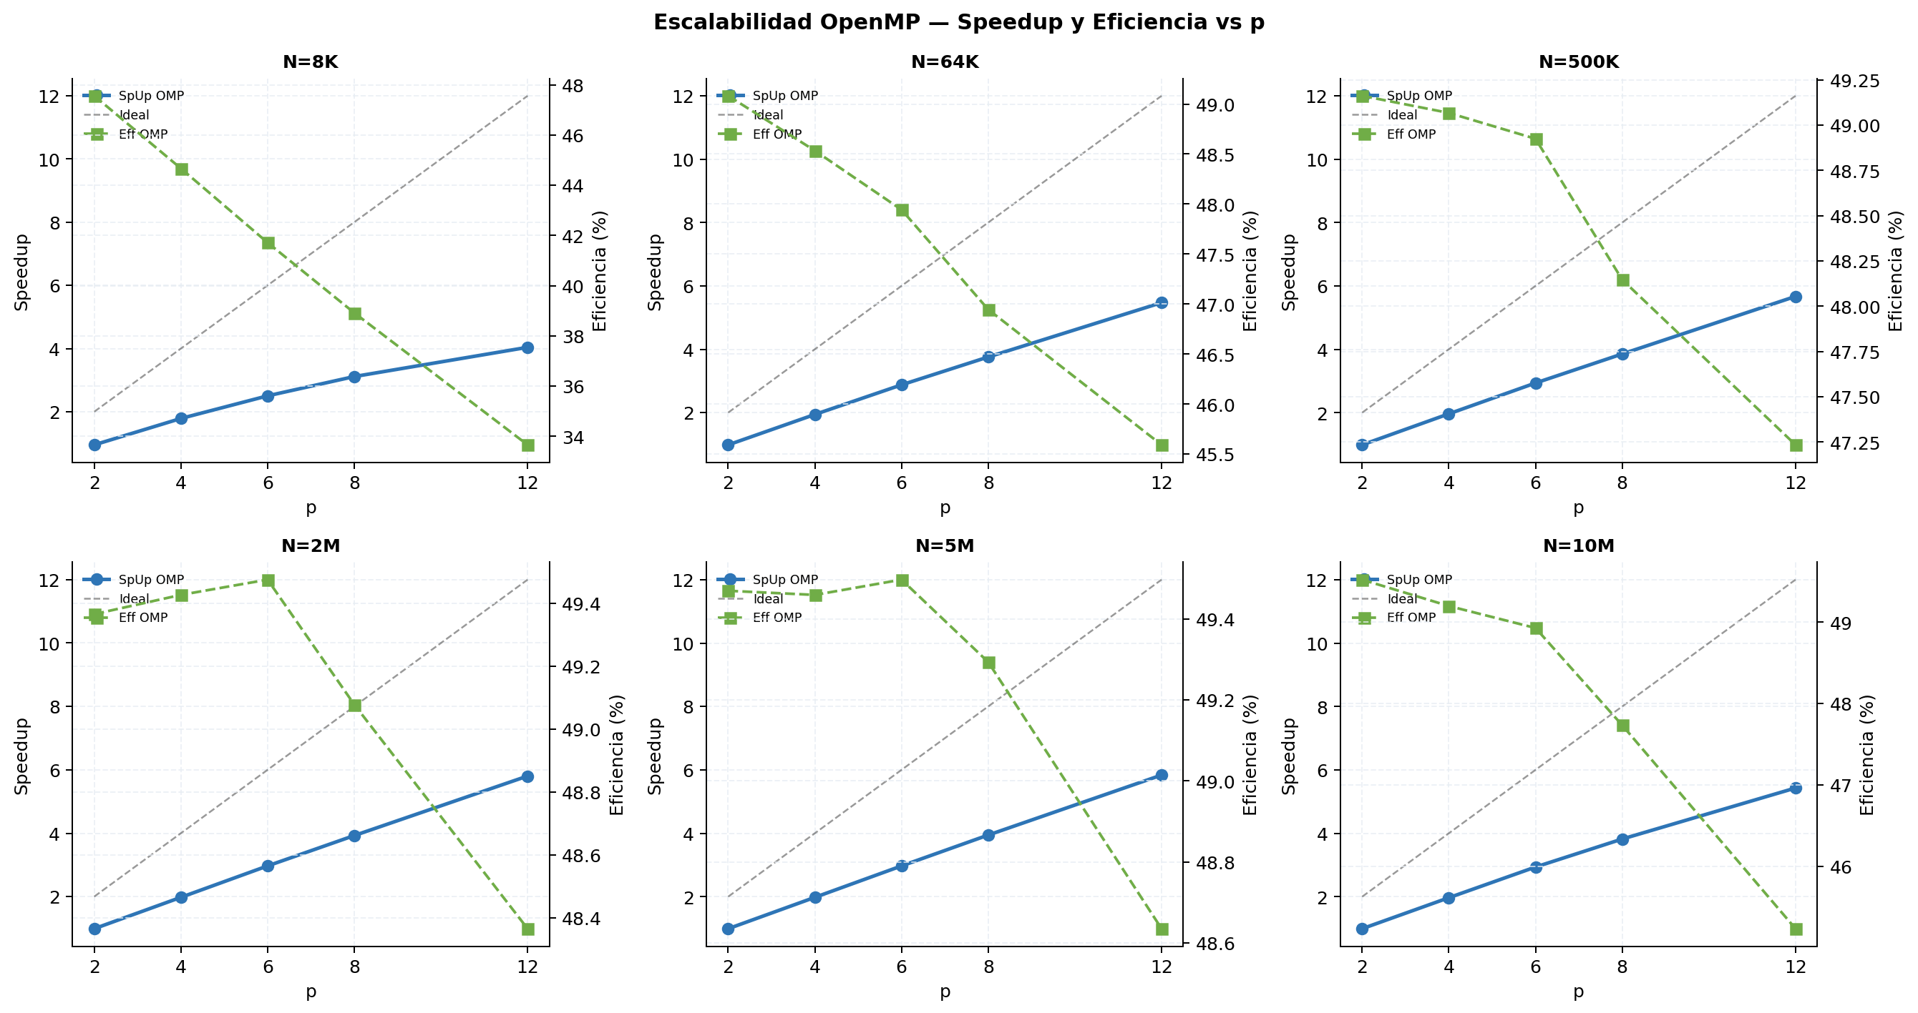
Escalabilidad OpenMP | speedup y eficiencia vs p | ref=seq_std
N = 8K | ref seq_std = 23.781 ms
p | Avg (ms) | Speedup | Eficiencia (%) | Throughput (Mcells/s)
2 | 25.000 | 0.9512 | 47.56
4 | 13.309 | 1.7868 | 44.67
6 | 9.501 | 2.5030 | 41.72
8 | 7.638 | 3.1136 | 38.92
12 | 5.887 | 4.0395 | 33.66

N = 64K | ref seq_std = 189.390 ms
p | Avg (ms) | Speedup | Eficiencia (%) | Throughput (Mcells/s)
2 | 192.931 | 0.9816 | 49.08
4 | 97.556 | 1.9414 | 48.53
6 | 65.838 | 2.8766 | 47.94
8 | 50.427 | 3.7557 | 46.95
12 | 34.617 | 5.4711 | 45.59

N = 500K | ref seq_std = 1,466.745 ms
p | Avg (ms) | Speedup | Eficiencia (%) | Throughput (Mcells/s)
2 | 1,491.735 | 0.9832 | 49.16
4 | 747.303 | 1.9627 | 49.07
6 | 499.656 | 2.9355 | 48.93
8 | 380.796 | 3.8518 | 48.15
12 | 258.768 | 5.6682 | 47.23

N = 2M | ref seq_std = 5,899.681 ms
p | Avg (ms) | Speedup | Eficiencia (%) | Throughput (Mcells/s)
2 | 5,975.561 | 0.9873 | 49.37
4 | 2,984.077 | 1.9771 | 49.43
6 | 1,987.435 | 2.9685 | 49.47
8 | 1,502.639 | 3.9262 | 49.08
12 | 1,016.524 | 5.8038 | 48.36

N = 5M | ref seq_std = 14,787.878 ms
p | Avg (ms) | Speedup | Eficiencia (%) | Throughput (Mcells/s)
2 | 14,946.491 | 0.9894 | 49.47
4 | 7,474.784 | 1.9784 | 49.46
6 | 4,979.393 | 2.9698 | 49.50
8 | 3,749.962 | 3.9435 | 49.29
12 | 2,533.827 | 5.8362 | 48.63

N = 10M | ref seq_std = 29,608.895 ms
p | Avg (ms) | Speedup | Eficiencia (%) | Throughput (Mcells/s)
2 | 29,894.829 | 0.9904 | 49.52
4 | 15,045.784 | 1.9679 | 49.20
6 | 10,085.852 | 2.9357 | 48.93
8 | 7,753.488 | 3.8188 | 47.73
12 | 5,454.567 | 5.4283 | 45.24

N = 20M | ref seq_std = 71,709.327 ms
p | Avg (ms) | Speedup | Eficiencia (%) | Throughput (Mcells/s)
2 | — | — | — | —
4 | — | — | — | —
6 | — | — | — | —
8 | — | — | — | —
12 | 11,589.860 | 6.1872 | 51.56

4. Comparacion final
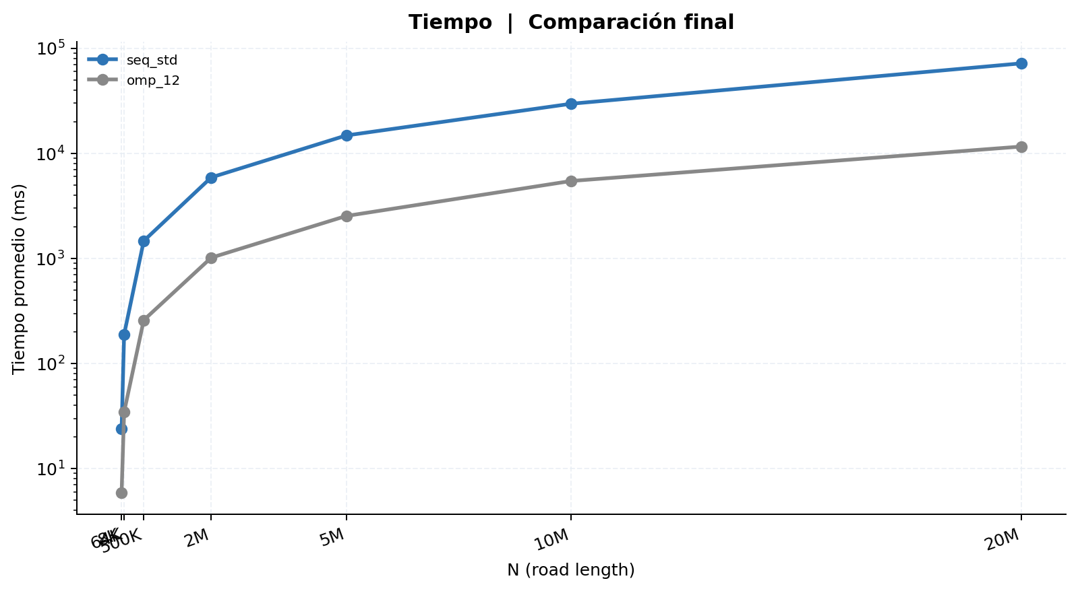
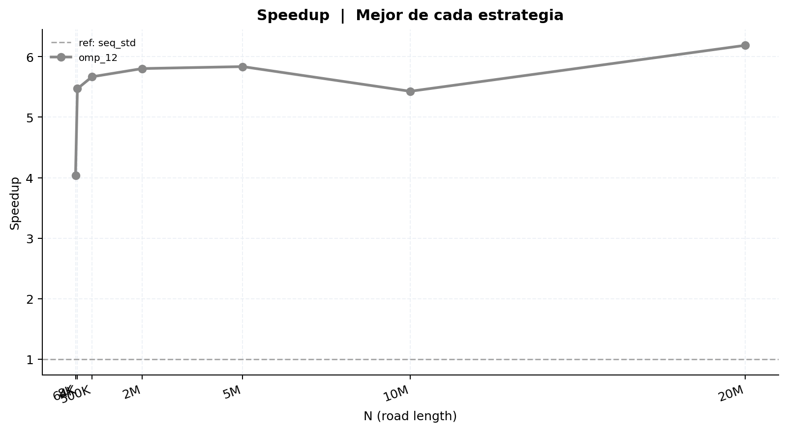
Comparación final | Mejor de cada estrategia | ref = seq_std
Tabla 1 — Mediciones individuales (ms) y velocidad media (v̄)
Secuencial estándar
Rep | N=8K | N=64K | N=500K | N=2M | N=5M | N=10M | N=20M
1 | 23.843 | 189.473 | 1,467.183 | 5,898.853 | 14,769.370 | 29,595.217 | 69,391.361
2 | 23.908 | 189.508 | 1,462.836 | 5,900.844 | 14,781.014 | 29,622.950 | 69,308.865
3 | 23.869 | 189.343 | 1,467.137 | 5,894.656 | 14,789.987 | 29,588.806 | 69,326.222
4 | 23.621 | 188.610 | 1,469.392 | 5,909.635 | 14,772.112 | 29,594.913 | 69,355.207
5 | 23.981 | 189.967 | 1,468.515 | 5,911.793 | 14,796.639 | 29,632.180 | 69,333.327
6 | 23.250 | 188.597 | 1,467.143 | 5,894.014 | 14,781.607 | 29,615.555 | 69,320.633
7 | 23.902 | 189.680 | 1,463.583 | 5,892.064 | 14,788.313 | 29,584.096 | 69,336.847
8 | 23.774 | 189.183 | 1,463.927 | 5,891.131 | 14,803.116 | 29,615.908 | 69,319.894
9 | 23.869 | 189.619 | 1,471.247 | 5,900.426 | 14,795.011 | 29,625.131 | 69,311.740
10 | 23.794 | 189.924 | 1,466.482 | 5,903.389 | 14,801.609 | 29,614.191 | 69,345.855
11 | — | — | — | — | — | — | —
12 | — | — | — | — | — | — | —
13 | — | — | — | — | — | — | —
14 | — | — | — | — | — | — | —
15 | — | — | — | — | — | — | —
16 | — | — | — | — | — | — | —
17 | — | — | — | — | — | — | —
18 | — | — | — | — | — | — | —
19 | — | — | — | — | — | — | —
20 | — | — | — | — | — | — | —
21 | — | — | — | — | — | — | —
22 | — | — | — | — | — | — | —
23 | — | — | — | — | — | — | —
24 | — | — | — | — | — | — | —
25 | — | — | — | — | — | — | —
26 | — | — | — | — | — | — | —
27 | — | — | — | — | — | — | —
28 | — | — | — | — | — | — | —
29 | — | — | — | — | — | — | —
30 | — | — | — | — | — | — | —
31 | — | — | — | — | — | — | —
32 | — | — | — | — | — | — | —
33 | — | — | — | — | — | — | —
34 | — | — | — | — | — | — | —
35 | — | — | — | — | — | — | —
36 | — | — | — | — | — | — | —
37 | — | — | — | — | — | — | —
38 | — | — | — | — | — | — | —
39 | — | — | — | — | — | — | —
40 | — | — | — | — | — | — | —
41 | — | — | — | — | — | — | —
42 | — | — | — | — | — | — | —
43 | — | — | — | — | — | — | —
44 | — | — | — | — | — | — | —
45 | — | — | — | — | — | — | —
46 | — | — | — | — | — | — | —
47 | — | — | — | — | — | — | —
48 | — | — | — | — | — | — | —
49 | — | — | — | — | — | — | —
50 | — | — | — | — | — | — | —
51 | — | — | — | — | — | — | —
52 | — | — | — | — | — | — | —
53 | — | — | — | — | — | — | —
54 | — | — | — | — | — | — | —
55 | — | — | — | — | — | — | —
56 | — | — | — | — | — | — | —
57 | — | — | — | — | — | — | —
58 | — | — | — | — | — | — | —
59 | — | — | — | — | — | — | —
60 | — | — | — | — | — | — | —
61 | — | — | — | — | — | — | —
62 | — | — | — | — | — | — | —
63 | — | — | — | — | — | — | —
64 | — | — | — | — | — | — | —
65 | — | — | — | — | — | — | —
66 | — | — | — | — | — | — | —
67 | — | — | — | — | — | — | —
68 | — | — | — | — | — | — | —
69 | — | — | — | — | — | — | —
70 | — | — | — | — | — | — | —
71 | — | — | — | — | — | — | —
72 | — | — | — | — | — | — | —
73 | — | — | — | — | — | — | —
74 | — | — | — | — | — | — | —
75 | — | — | — | — | — | — | —
76 | — | — | — | — | — | — | —
77 | — | — | — | — | — | — | —
78 | — | — | — | — | — | — | —
79 | — | — | — | — | — | — | —
80 | — | — | — | — | — | — | —
81 | — | — | — | — | — | — | —
82 | — | — | — | — | — | — | —
83 | — | — | — | — | — | — | —
84 | — | — | — | — | — | — | —
85 | — | — | — | — | — | — | —
86 | — | — | — | — | — | — | —
87 | — | — | — | — | — | — | —
88 | — | — | — | — | — | — | —
89 | — | — | — | — | — | — | —
90 | — | — | — | — | — | — | —
91 | — | — | — | — | — | — | —
92 | — | — | — | — | — | — | —
93 | — | — | — | — | — | — | —
94 | — | — | — | — | — | — | —
95 | — | — | — | — | — | — | —
96 | — | — | — | — | — | — | —
97 | — | — | — | — | — | — | —
98 | — | — | — | — | — | — | —
99 | — | — | — | — | — | — | —
100 | — | — | — | — | — | — | —
Promedio | 23.781 | 189.390 | 1,466.745 | 5,899.681 | 14,787.878 | 29,608.895 | 71,709.327
Desv. Est. | 0.199 | 0.454 | 2.534 | 6.713 | 11.093 | 15.894 | 8,761.888
CV (%) | 0.84 | 0.24 | 0.17 | 0.11 | 0.08 | 0.05 | 12.22
v̄ media | 0.983387 | 0.988389 | 0.989467 | 0.989541 | 0.989945 | 0.990166 | 0.705940

OpenMP (12 hilos)
Rep | N=8K | N=64K | N=500K | N=2M | N=5M | N=10M | N=20M
1 | 5.907 | 34.598 | 258.918 | 1,014.909 | 2,558.261 | 5,478.979 | 11,346.358
2 | 5.899 | 34.476 | 258.780 | 1,019.306 | 2,529.116 | 5,439.351 | 11,326.419
3 | 5.913 | 34.631 | 258.892 | 1,017.249 | 2,523.906 | 5,453.944 | 11,345.563
4 | 5.860 | 34.582 | 258.644 | 1,013.924 | 2,521.803 | 5,440.688 | 11,379.165
5 | 5.894 | 34.689 | 259.046 | 1,016.970 | 2,525.542 | 5,444.273 | 11,374.960
6 | 5.907 | 34.694 | 258.573 | 1,019.746 | 2,533.260 | 5,434.957 | 11,317.769
7 | 5.867 | 34.577 | 258.599 | 1,018.569 | 2,527.964 | 5,485.829 | 11,390.092
8 | 5.862 | 34.628 | 258.783 | 1,015.158 | 2,525.167 | 5,452.773 | 11,323.547
9 | 5.872 | 34.630 | 258.652 | 1,014.502 | 2,545.479 | 5,467.133 | 11,339.261
10 | 5.891 | 34.663 | 258.794 | 1,014.908 | 2,547.768 | 5,447.743 | 11,350.973
11 | — | — | — | — | — | — | —
12 | — | — | — | — | — | — | —
13 | — | — | — | — | — | — | —
14 | — | — | — | — | — | — | —
15 | — | — | — | — | — | — | —
16 | — | — | — | — | — | — | —
17 | — | — | — | — | — | — | —
18 | — | — | — | — | — | — | —
19 | — | — | — | — | — | — | —
20 | — | — | — | — | — | — | —
21 | — | — | — | — | — | — | —
22 | — | — | — | — | — | — | —
23 | — | — | — | — | — | — | —
24 | — | — | — | — | — | — | —
25 | — | — | — | — | — | — | —
26 | — | — | — | — | — | — | —
27 | — | — | — | — | — | — | —
28 | — | — | — | — | — | — | —
29 | — | — | — | — | — | — | —
30 | — | — | — | — | — | — | —
31 | — | — | — | — | — | — | —
32 | — | — | — | — | — | — | —
33 | — | — | — | — | — | — | —
34 | — | — | — | — | — | — | —
35 | — | — | — | — | — | — | —
36 | — | — | — | — | — | — | —
37 | — | — | — | — | — | — | —
38 | — | — | — | — | — | — | —
39 | — | — | — | — | — | — | —
40 | — | — | — | — | — | — | —
41 | — | — | — | — | — | — | —
42 | — | — | — | — | — | — | —
43 | — | — | — | — | — | — | —
44 | — | — | — | — | — | — | —
45 | — | — | — | — | — | — | —
46 | — | — | — | — | — | — | —
47 | — | — | — | — | — | — | —
48 | — | — | — | — | — | — | —
49 | — | — | — | — | — | — | —
50 | — | — | — | — | — | — | —
51 | — | — | — | — | — | — | —
52 | — | — | — | — | — | — | —
53 | — | — | — | — | — | — | —
54 | — | — | — | — | — | — | —
55 | — | — | — | — | — | — | —
56 | — | — | — | — | — | — | —
57 | — | — | — | — | — | — | —
58 | — | — | — | — | — | — | —
59 | — | — | — | — | — | — | —
60 | — | — | — | — | — | — | —
61 | — | — | — | — | — | — | —
62 | — | — | — | — | — | — | —
63 | — | — | — | — | — | — | —
64 | — | — | — | — | — | — | —
65 | — | — | — | — | — | — | —
66 | — | — | — | — | — | — | —
67 | — | — | — | — | — | — | —
68 | — | — | — | — | — | — | —
69 | — | — | — | — | — | — | —
70 | — | — | — | — | — | — | —
71 | — | — | — | — | — | — | —
72 | — | — | — | — | — | — | —
73 | — | — | — | — | — | — | —
74 | — | — | — | — | — | — | —
75 | — | — | — | — | — | — | —
76 | — | — | — | — | — | — | —
77 | — | — | — | — | — | — | —
78 | — | — | — | — | — | — | —
79 | — | — | — | — | — | — | —
80 | — | — | — | — | — | — | —
81 | — | — | — | — | — | — | —
82 | — | — | — | — | — | — | —
83 | — | — | — | — | — | — | —
84 | — | — | — | — | — | — | —
85 | — | — | — | — | — | — | —
86 | — | — | — | — | — | — | —
87 | — | — | — | — | — | — | —
88 | — | — | — | — | — | — | —
89 | — | — | — | — | — | — | —
90 | — | — | — | — | — | — | —
91 | — | — | — | — | — | — | —
92 | — | — | — | — | — | — | —
93 | — | — | — | — | — | — | —
94 | — | — | — | — | — | — | —
95 | — | — | — | — | — | — | —
96 | — | — | — | — | — | — | —
97 | — | — | — | — | — | — | —
98 | — | — | — | — | — | — | —
99 | — | — | — | — | — | — | —
100 | — | — | — | — | — | — | —
Promedio | 5.887 | 34.617 | 258.768 | 1,016.524 | 2,533.827 | 5,454.567 | 11,589.860
Desv. Est. | 0.019 | 0.061 | 0.145 | 2.024 | 11.708 | 16.420 | 315.755
CV (%) | 0.33 | 0.18 | 0.06 | 0.20 | 0.46 | 0.30 | 2.72
v̄ media | 0.978070 | 0.985134 | 0.988962 | 0.989886 | 0.989602 | 0.990091 | 0.705969

Tabla 2 — Promedio y Speedup (ref: seq_std)
Implementación | N=8K Avg (ms) | N=8K Speedup | N=64K Avg (ms) | N=64K Speedup | N=500K Avg (ms) | N=500K Speedup | N=2M Avg (ms) | N=2M Speedup | N=5M Avg (ms) | N=5M Speedup | N=10M Avg (ms) | N=10M Speedup | N=20M Avg (ms) | N=20M Speedup | SpUp Prom.
Secuencial estándar | 23.781 | 1.0000 | 189.390 | 1.0000 | 1,466.745 | 1.0000 | 5,899.681 | 1.0000 | 14,787.878 | 1.0000 | 29,608.895 | 1.0000 | 71,709.327 | 1.0000 | 1.0000
OpenMP (12 hilos) | 5.887 | 4.0395 | 34.617 | 5.4711 | 258.768 | 5.6682 | 1,016.524 | 5.8038 | 2,533.827 | 5.8362 | 5,454.567 | 5.4283 | 11,589.860 | 6.1872 | 5.4906

